hitos
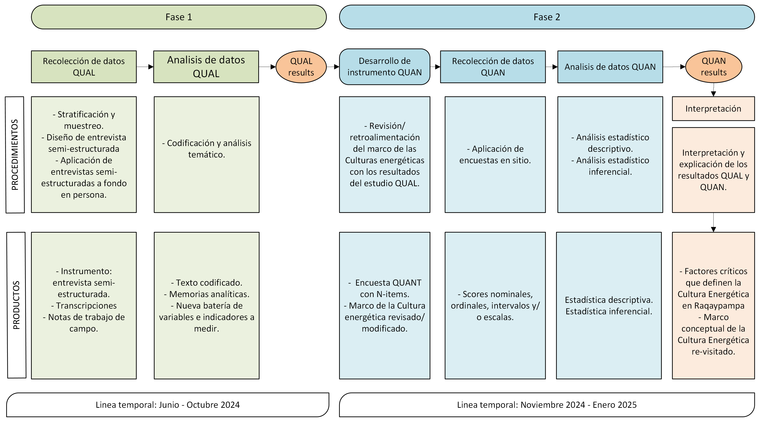
Actividad | Fecha | Responsable | Descripción
Viaje de reconocimiento y coordinación | 4/7/2022 | CUIE - Energetica | Viaje inicial para conversar con autoridades, reconocimiento del terreno, firma de compromiso.
Demostración de opciones y reunión con comunarios y autoridades | 11/28/2022 | CUIE - Energetica | Viaje realizado para mostrar las opciones de sistemas solares que existen, decición en plenaria por parte de los comunarios y sus autoridades.
Firma del convenio UMSS-RAQ-Energetica | 1/25/2023 | CUIE - Energetica -TIOC RAQ | Se firmó el convenio entre el CUIE, Energetica y las autoridades de Raqaypampa.
Entrega de paneles solares | 1/25/2023 | CUIE - Energetica | Se realizó la entrega de los paneles a familias de las comunidades de Ichuqata, Molle Orcko, Sillar, Tetilla y Tipapampa.
Relevamiento inicial de datos socio-economicos | 1/25/2023 | CUIE | Se aplicaron encuestas a las 100 familias beneficiarias para elaborar el perfil socio-demográfico.
Instalación dataloggers 1 | 4/26/2023 | Energetica | Se instalaron los primeros 10 dataloggers
Instalación de dataloggers 2 (recuperación de datos 1) | 7/17/2023 | Energetica | Se recuperaron datos de 5 dataloggers. Se instalaron otros 6
Visita de ENERGETICA, recouperación de 2 dataloggers | 10/4/2023 | Energética | Se hizo una visita técnica a los hogares y se recuperaron 2 dataloggers
Trabajo de campo 1 (investigacion) | 11/21/2023 | CUIE | Se realizó la primera campaña de recolección de información luego de la entrega. Se calcanzaron 16 hogares. También se hicieron inspecciones técnicas. Se recuperó 1 datalogger.
Visita técnica ENERGETICA Recuperación de dataloggers 2 y seguimiento a fallas | 1/29/2024 | Energetica | Energética realizó una nueva visita técnica.
Trabajo de campo 2 (investigación) | 5/21/2024 | CUIE | Se realizó un viaje para recolectar información, donde se alcanzó un total de 41 familias.
Trabajo de campo 3 (investigación) - Inv Cualitativa | 11/19/2024 | CUIE | Enfoque en entrevistas CUALITATIVAS. Se realizó la visita a 25 familias, donde se realizaron revisiones técnicas a los sistemas y también se conducieron entrevistas cualitativas grabadas.
Trabajo de campo 4 (investigación) - Instalación DL | 1/13/2025 | CUIE | Se instalaron los 8 dataloggers
Trabajo de campo 4 (investigación) - Instalación DL | 10/2/2025 | CUIE | Se revisaron los DL instalados y se vaciaron datos
Visita técnica ENERGETICA - Acondicionamiento de SS - Escuela de Molle Orcko | ? | Energética
Trabajo de campo 5 (investigación) - 1er vaciado de datos | 6/9/2025 | Energética | Enfoque en encuestas CUANTITATIVAS
Trabajo de campo 5 (investigación) - Seguimiento | 10/6/2025 | CUIE
Trabajo de campo 6 (investigación) - Vaciado final de datos y retirado de DL | 1/13/2026 | CUIE | Posible visita a otras comunidades, para aplicar nuevos instrumentos.

